V01_MASTER
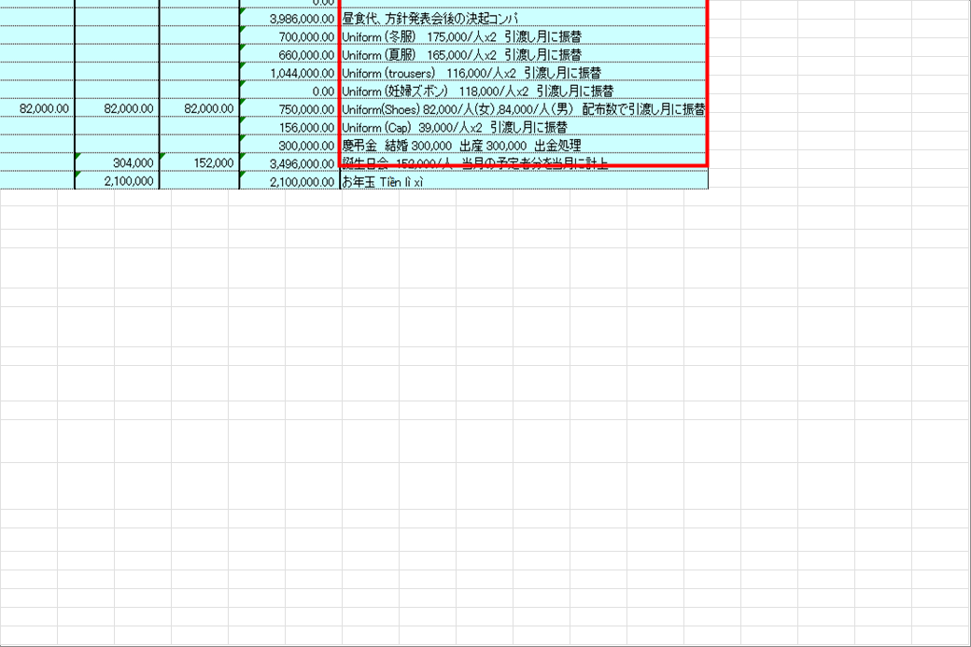
VISUAL SUPPORT ONLY — NOT CANONICAL SOURCE

OVERVIEW | Source range: A1:AD55 | Requirement: General overview | Source sheet: Sheet1 | Canonical source: Cải tiến nhập dữ liệu chung vào file MPnew 09.06.2026.xlsx | Description: Workbook overview and high-level data-entry workflow

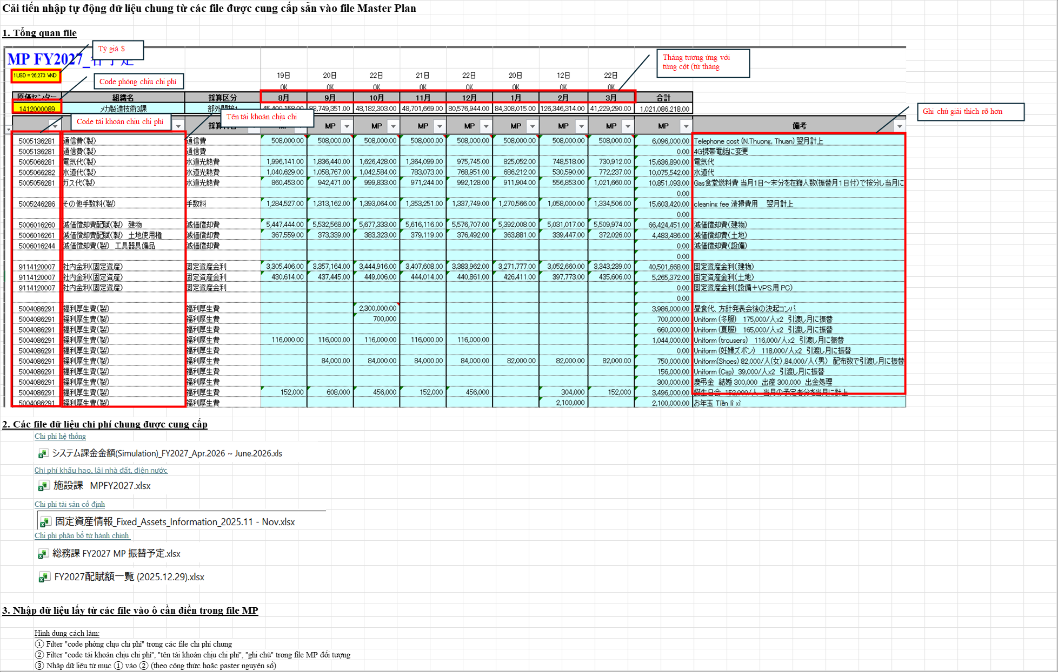

TILE T01 | Source range: A1:O30 | Requirement: General overview | Source sheet: Sheet1 | Canonical source: Cải tiến nhập dữ liệu chung vào file MPnew 09.06.2026.xlsx | Description: Workbook overview and high-level data-entry workflow

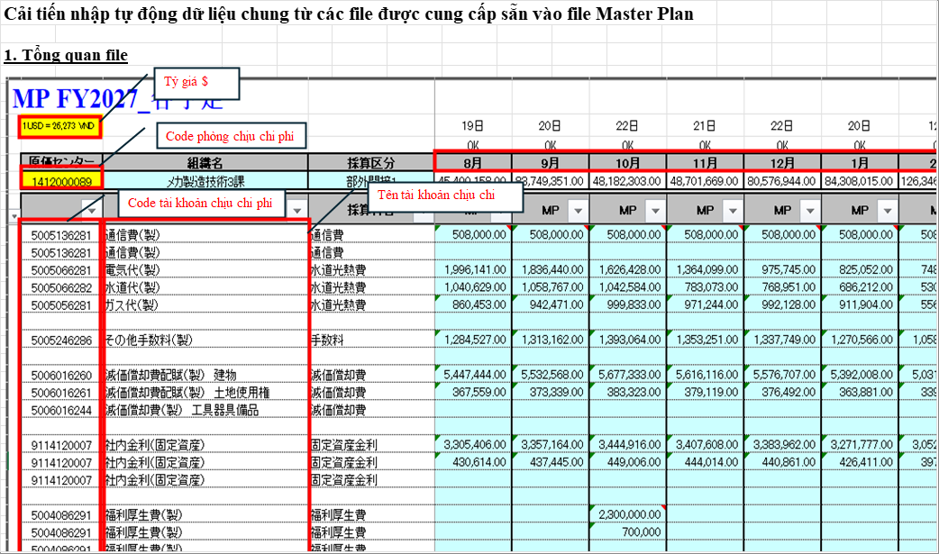

TILE T02 | Source range: N1:AD30 | Requirement: General overview | Source sheet: Sheet1 | Canonical source: Cải tiến nhập dữ liệu chung vào file MPnew 09.06.2026.xlsx | Description: Workbook overview and high-level data-entry workflow

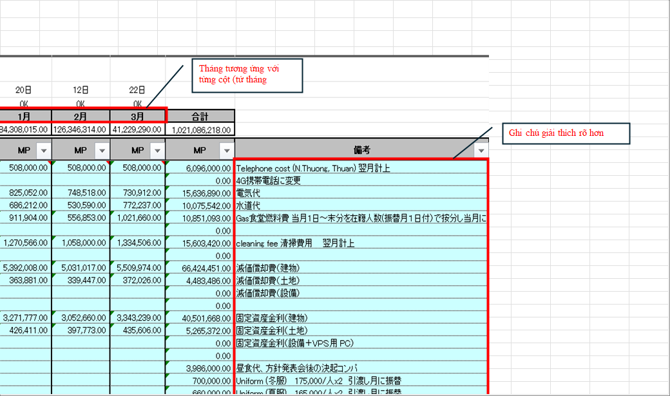

TILE T03 | Source range: A28:O55 | Requirement: General overview | Source sheet: Sheet1 | Canonical source: Cải tiến nhập dữ liệu chung vào file MPnew 09.06.2026.xlsx | Description: Workbook overview and high-level data-entry workflow

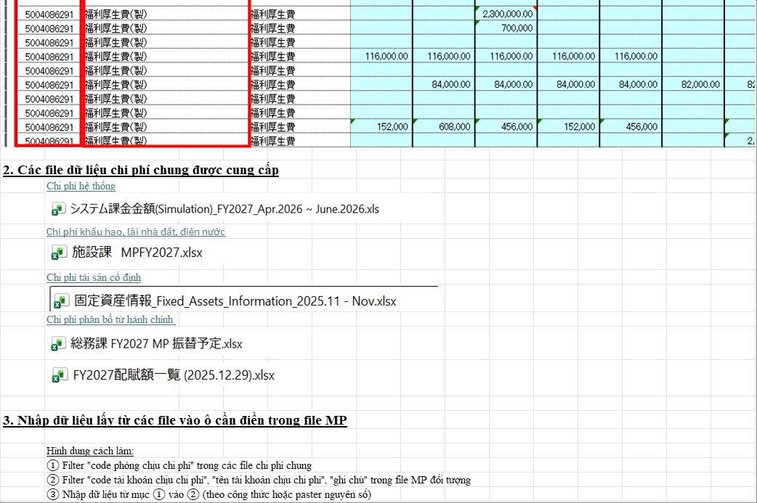

TILE T04 | Source range: N28:AD55 | Requirement: General overview | Source sheet: Sheet1 | Canonical source: Cải tiến nhập dữ liệu chung vào file MPnew 09.06.2026.xlsx | Description: Workbook overview and high-level data-entry workflow

V02_0906_LIST_A

VISUAL SUPPORT ONLY — NOT CANONICAL SOURCE

OVERVIEW | Source range: A1:Y70 | Requirement: 09.06 change list part A | Source sheet: Hạng mục cần cải tiến | Canonical source: Cải tiến nhập dữ liệu chung vào file MPnew 09.06.2026.xlsx | Description: Current 09.06 issue list: headcount input, fixed assets, health check, stationery, admin allocation, descriptions, separator rows

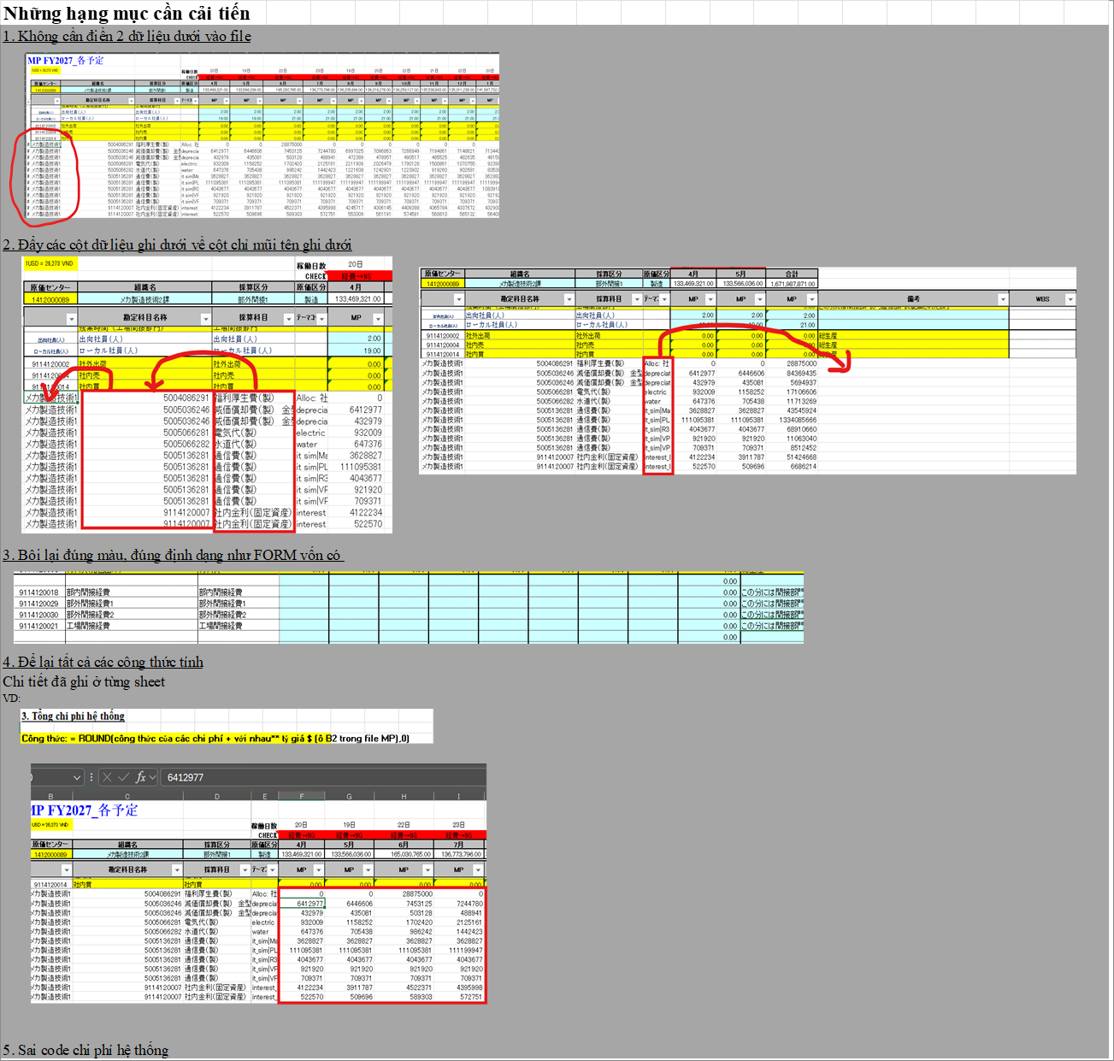

TILE T01 | Source range: A1:N25 | Requirement: 09.06 change list part A | Source sheet: Hạng mục cần cải tiến | Canonical source: Cải tiến nhập dữ liệu chung vào file MPnew 09.06.2026.xlsx | Description: Current 09.06 issue list: headcount input, fixed assets, health check, stationery, admin allocation, descriptions, separator rows

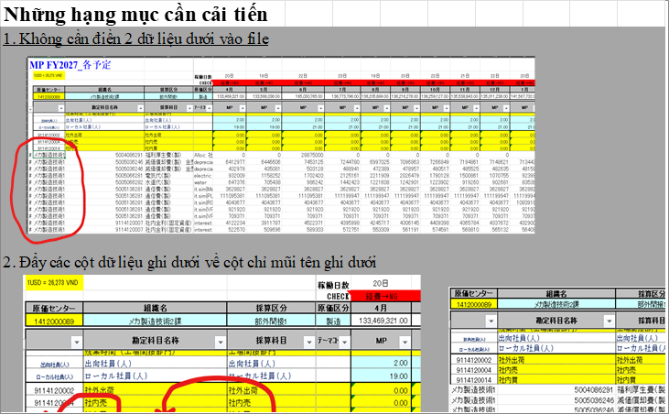

TILE T02 | Source range: M1:Y25 | Requirement: 09.06 change list part A | Source sheet: Hạng mục cần cải tiến | Canonical source: Cải tiến nhập dữ liệu chung vào file MPnew 09.06.2026.xlsx | Description: Current 09.06 issue list: headcount input, fixed assets, health check, stationery, admin allocation, descriptions, separator rows

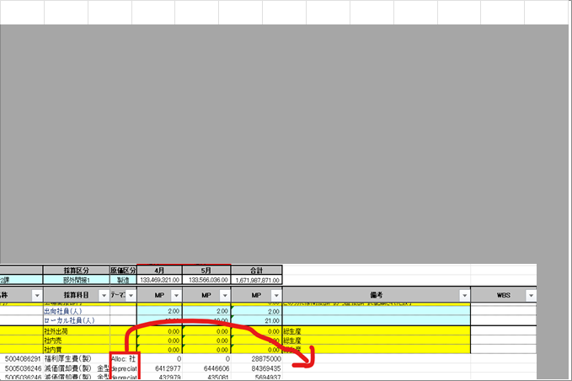

TILE T03 | Source range: A23:N48 | Requirement: 09.06 change list part A | Source sheet: Hạng mục cần cải tiến | Canonical source: Cải tiến nhập dữ liệu chung vào file MPnew 09.06.2026.xlsx | Description: Current 09.06 issue list: headcount input, fixed assets, health check, stationery, admin allocation, descriptions, separator rows

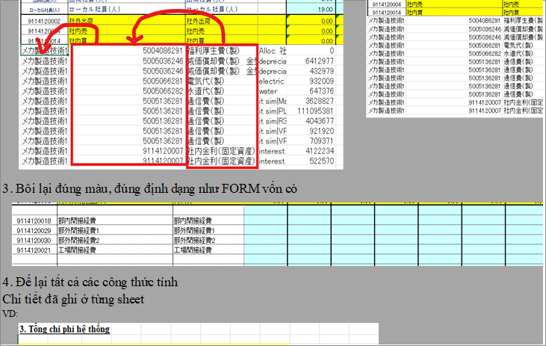

TILE T04 | Source range: M23:Y48 | Requirement: 09.06 change list part A | Source sheet: Hạng mục cần cải tiến | Canonical source: Cải tiến nhập dữ liệu chung vào file MPnew 09.06.2026.xlsx | Description: Current 09.06 issue list: headcount input, fixed assets, health check, stationery, admin allocation, descriptions, separator rows

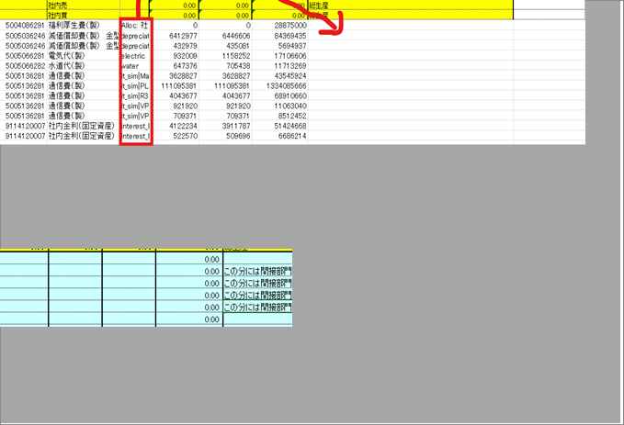

TILE T05 | Source range: A46:N70 | Requirement: 09.06 change list part A | Source sheet: Hạng mục cần cải tiến | Canonical source: Cải tiến nhập dữ liệu chung vào file MPnew 09.06.2026.xlsx | Description: Current 09.06 issue list: headcount input, fixed assets, health check, stationery, admin allocation, descriptions, separator rows

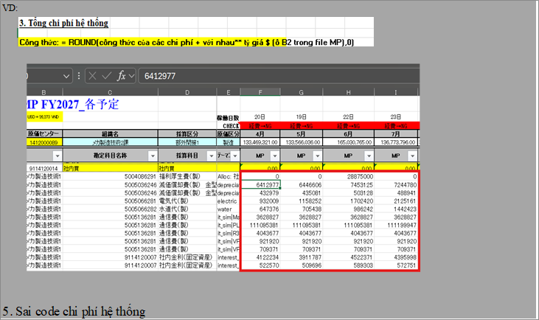

TILE T06 | Source range: M46:Y70 | Requirement: 09.06 change list part A | Source sheet: Hạng mục cần cải tiến | Canonical source: Cải tiến nhập dữ liệu chung vào file MPnew 09.06.2026.xlsx | Description: Current 09.06 issue list: headcount input, fixed assets, health check, stationery, admin allocation, descriptions, separator rows

V03_GUI_INPUT

VISUAL SUPPORT ONLY — NOT CANONICAL SOURCE

OVERVIEW | Source range: A70:Y110 | Requirement: Requirement 6 | Source sheet: Hạng mục cần cải tiến | Canonical source: Cải tiến nhập dữ liệu chung vào file MPnew 09.06.2026.xlsx | Description: GUI/input headcount: 12 months and December male/female split

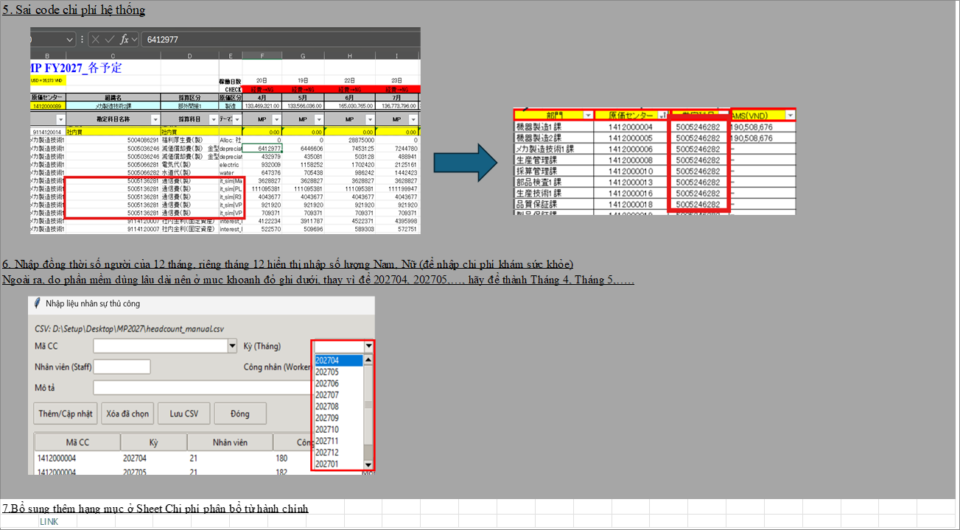

TILE T01 | Source range: A70:N92 | Requirement: Requirement 6 | Source sheet: Hạng mục cần cải tiến | Canonical source: Cải tiến nhập dữ liệu chung vào file MPnew 09.06.2026.xlsx | Description: GUI/input headcount: 12 months and December male/female split

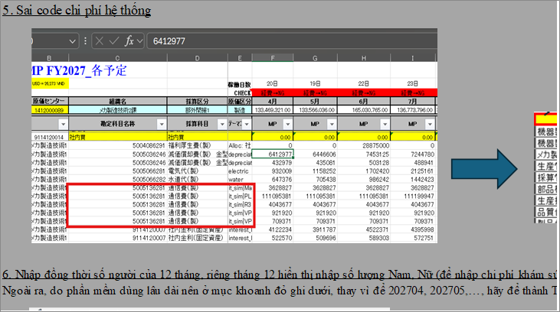

TILE T02 | Source range: M70:Y92 | Requirement: Requirement 6 | Source sheet: Hạng mục cần cải tiến | Canonical source: Cải tiến nhập dữ liệu chung vào file MPnew 09.06.2026.xlsx | Description: GUI/input headcount: 12 months and December male/female split

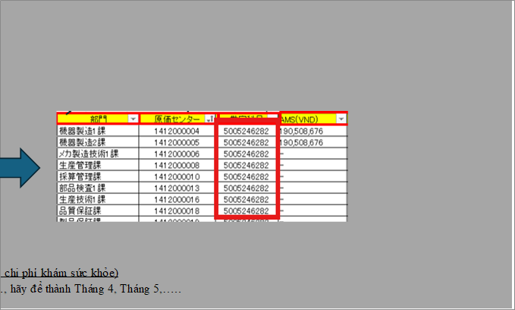

TILE T03 | Source range: A90:N110 | Requirement: Requirement 6 | Source sheet: Hạng mục cần cải tiến | Canonical source: Cải tiến nhập dữ liệu chung vào file MPnew 09.06.2026.xlsx | Description: GUI/input headcount: 12 months and December male/female split

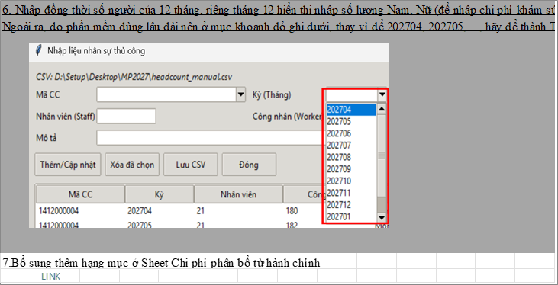

TILE T04 | Source range: M90:Y110 | Requirement: Requirement 6 | Source sheet: Hạng mục cần cải tiến | Canonical source: Cải tiến nhập dữ liệu chung vào file MPnew 09.06.2026.xlsx | Description: GUI/input headcount: 12 months and December male/female split

V04_HEADCOUNT
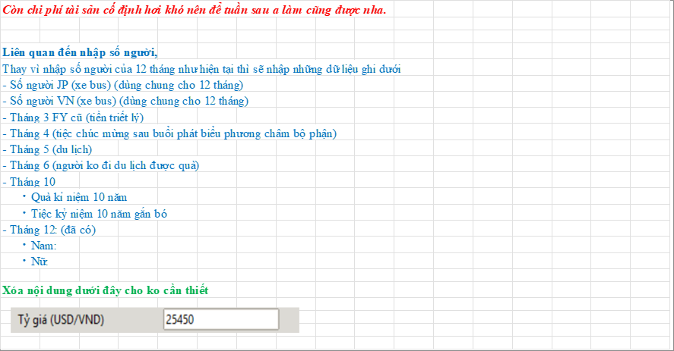
VISUAL SUPPORT ONLY — NOT CANONICAL SOURCE

OVERVIEW | Source range: A110:Q175 | Requirement: 09.06 headcount inputs | Source sheet: Hạng mục cần cải tiến | Canonical source: Cải tiến nhập dữ liệu chung vào file MPnew 09.06.2026.xlsx | Description: Replacement manual headcount inputs used by allocation rules

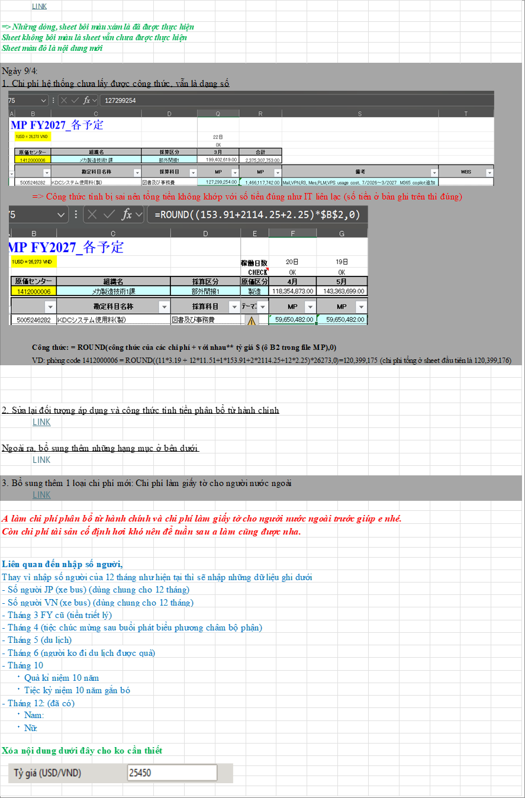

TILE T01 | Source range: A110:Q135 | Requirement: 09.06 headcount inputs | Source sheet: Hạng mục cần cải tiến | Canonical source: Cải tiến nhập dữ liệu chung vào file MPnew 09.06.2026.xlsx | Description: Replacement manual headcount inputs used by allocation rules

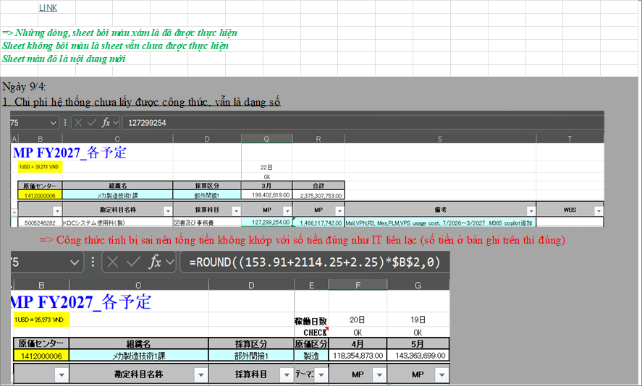

TILE T02 | Source range: A133:Q155 | Requirement: 09.06 headcount inputs | Source sheet: Hạng mục cần cải tiến | Canonical source: Cải tiến nhập dữ liệu chung vào file MPnew 09.06.2026.xlsx | Description: Replacement manual headcount inputs used by allocation rules

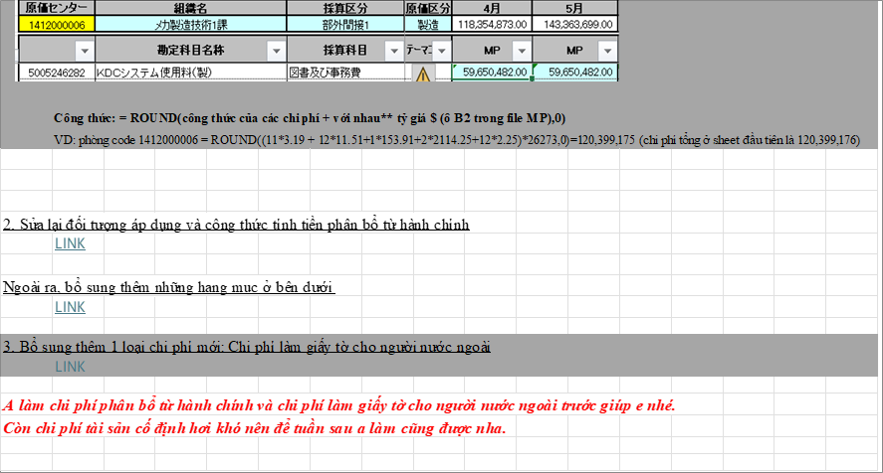

TILE T03 | Source range: A153:Q175 | Requirement: 09.06 headcount inputs | Source sheet: Hạng mục cần cải tiến | Canonical source: Cải tiến nhập dữ liệu chung vào file MPnew 09.06.2026.xlsx | Description: Replacement manual headcount inputs used by allocation rules

V05_SEPARATOR
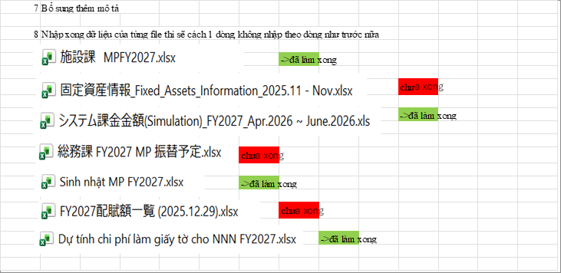
VISUAL SUPPORT ONLY — NOT CANONICAL SOURCE

OVERVIEW | Source range: A175:N235 | Requirement: Requirement 7-8 | Source sheet: Hạng mục cần cải tiến | Canonical source: Cải tiến nhập dữ liệu chung vào file MPnew 09.06.2026.xlsx | Description: Additional description and one blank row between each source-file block

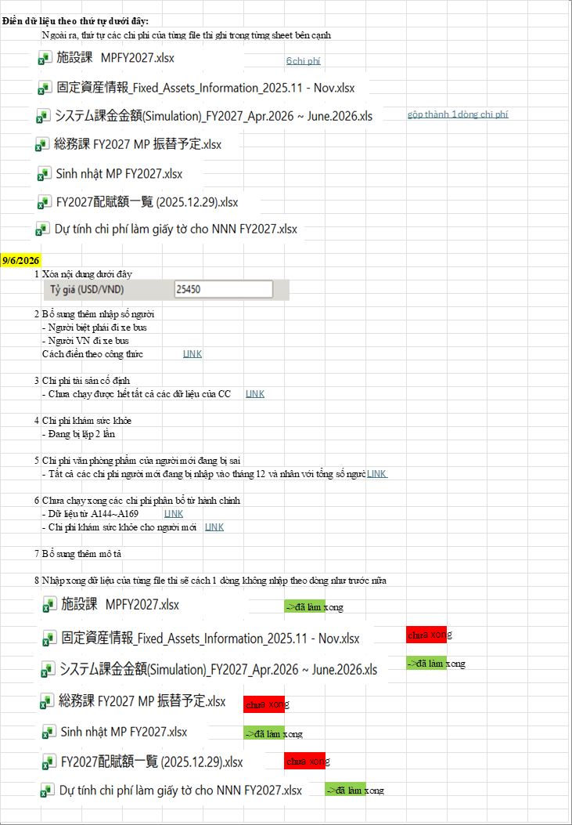

TILE T01 | Source range: A175:N198 | Requirement: Requirement 7-8 | Source sheet: Hạng mục cần cải tiến | Canonical source: Cải tiến nhập dữ liệu chung vào file MPnew 09.06.2026.xlsx | Description: Additional description and one blank row between each source-file block

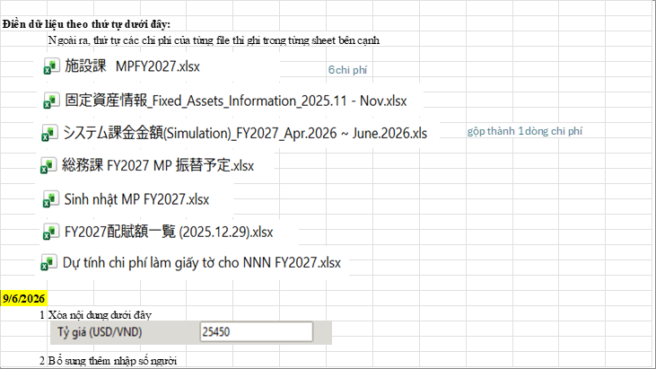

TILE T02 | Source range: A196:N218 | Requirement: Requirement 7-8 | Source sheet: Hạng mục cần cải tiến | Canonical source: Cải tiến nhập dữ liệu chung vào file MPnew 09.06.2026.xlsx | Description: Additional description and one blank row between each source-file block

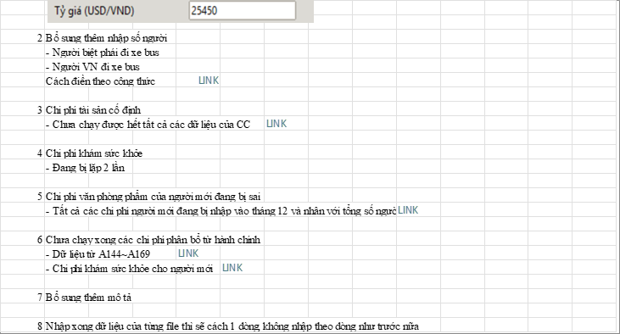

TILE T03 | Source range: A216:N235 | Requirement: Requirement 7-8 | Source sheet: Hạng mục cần cải tiến | Canonical source: Cải tiến nhập dữ liệu chung vào file MPnew 09.06.2026.xlsx | Description: Additional description and one blank row between each source-file block

V06_ADMIN_OV
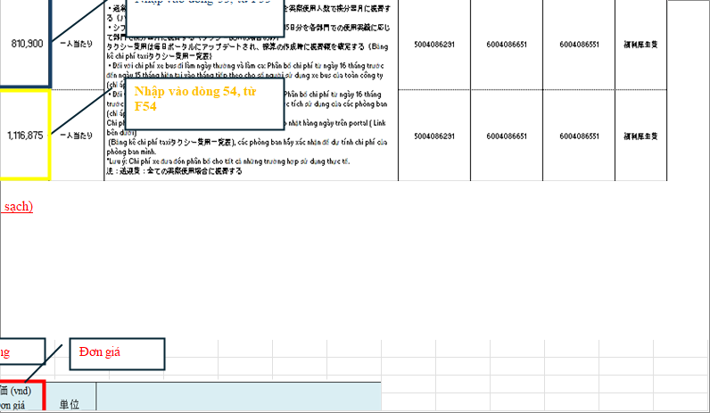
VISUAL SUPPORT ONLY — NOT CANONICAL SOURCE

OVERVIEW | Source range: A1:Y42 | Requirement: Admin allocation overview | Source sheet: Chi phí phân bổ từ hành chính | Canonical source: Cải tiến nhập dữ liệu chung vào file MPnew 09.06.2026.xlsx | Description: Administrative allocation sheet overview plus 12-month allocation formula notes

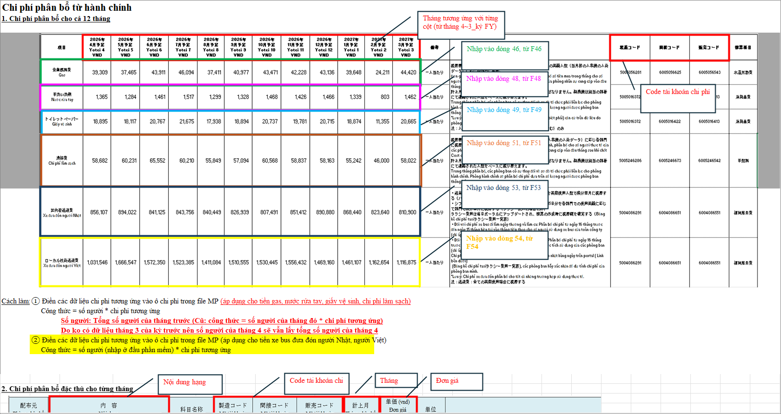

TILE T01 | Source range: A1:N22 | Requirement: Admin allocation overview | Source sheet: Chi phí phân bổ từ hành chính | Canonical source: Cải tiến nhập dữ liệu chung vào file MPnew 09.06.2026.xlsx | Description: Administrative allocation sheet overview plus 12-month allocation formula notes

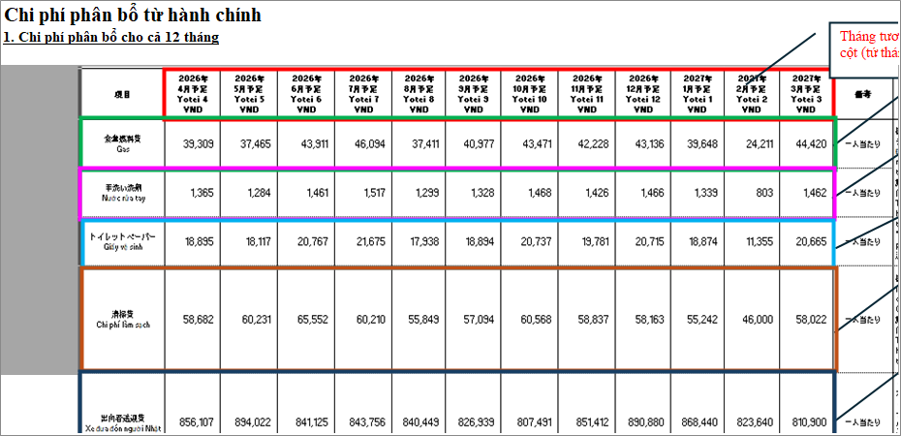

TILE T02 | Source range: M1:Y22 | Requirement: Admin allocation overview | Source sheet: Chi phí phân bổ từ hành chính | Canonical source: Cải tiến nhập dữ liệu chung vào file MPnew 09.06.2026.xlsx | Description: Administrative allocation sheet overview plus 12-month allocation formula notes

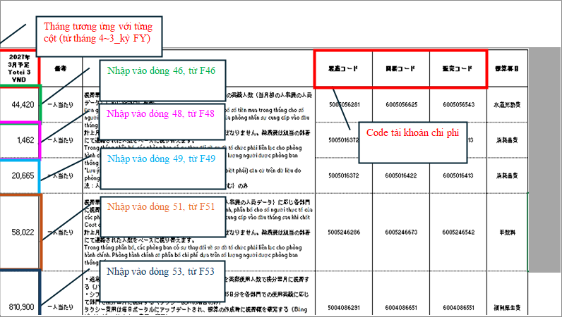

TILE T03 | Source range: A20:N42 | Requirement: Admin allocation overview | Source sheet: Chi phí phân bổ từ hành chính | Canonical source: Cải tiến nhập dữ liệu chung vào file MPnew 09.06.2026.xlsx | Description: Administrative allocation sheet overview plus 12-month allocation formula notes

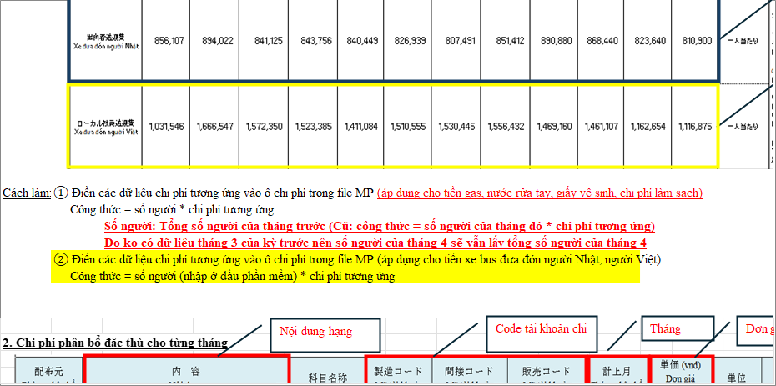

TILE T04 | Source range: M20:Y42 | Requirement: Admin allocation overview | Source sheet: Chi phí phân bổ từ hành chính | Canonical source: Cải tiến nhập dữ liệu chung vào file MPnew 09.06.2026.xlsx | Description: Administrative allocation sheet overview plus 12-month allocation formula notes

V07_ADMIN_R41_65
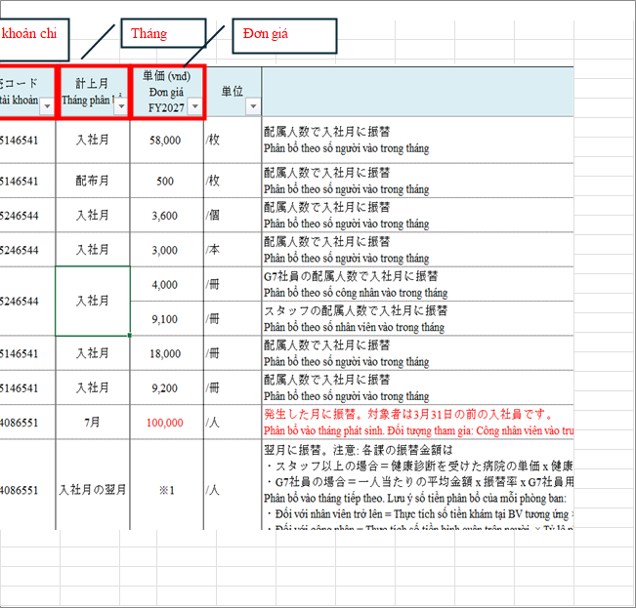
VISUAL SUPPORT ONLY — NOT CANONICAL SOURCE

OVERVIEW | Source range: A38:T68 | Requirement: Admin allocation rows 41-65 skipped drawing area | Source sheet: Chi phí phân bổ từ hành chính | Canonical source: Cải tiến nhập dữ liệu chung vào file MPnew 09.06.2026.xlsx | Description: Administrative allocation row 41-65 drawings detailing allocation drivers

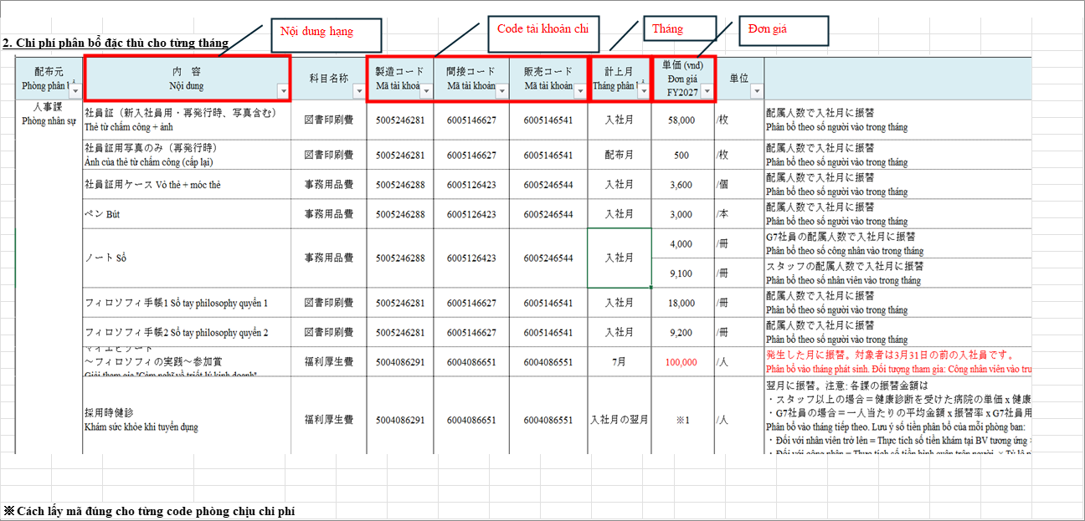

TILE T01 | Source range: A38:K68 | Requirement: Admin allocation rows 41-65 skipped drawing area | Source sheet: Chi phí phân bổ từ hành chính | Canonical source: Cải tiến nhập dữ liệu chung vào file MPnew 09.06.2026.xlsx | Description: Administrative allocation row 41-65 drawings detailing allocation drivers

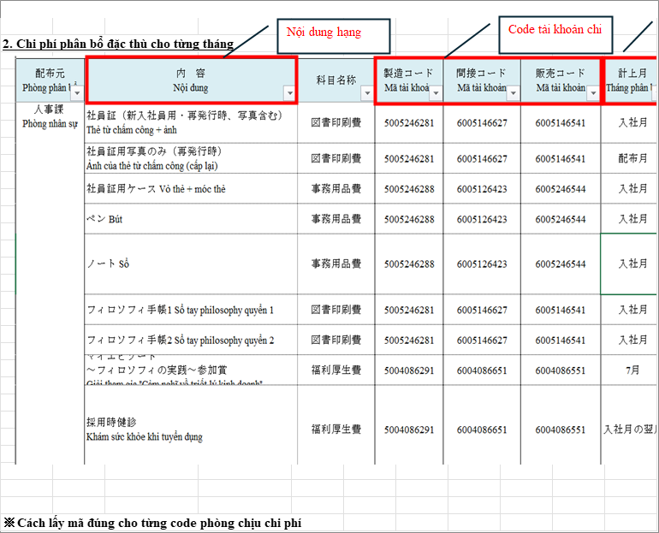

TILE T02 | Source range: J38:T68 | Requirement: Admin allocation rows 41-65 skipped drawing area | Source sheet: Chi phí phân bổ từ hành chính | Canonical source: Cải tiến nhập dữ liệu chung vào file MPnew 09.06.2026.xlsx | Description: Administrative allocation row 41-65 drawings detailing allocation drivers

V08_ADMIN_CC
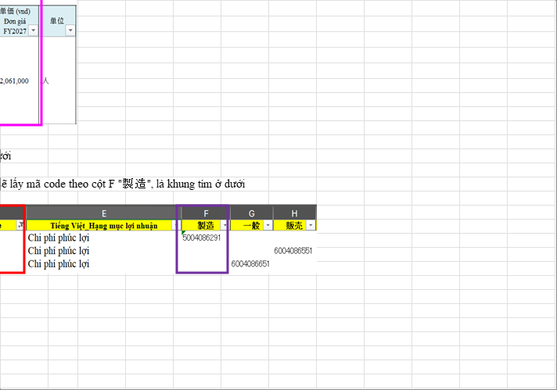
VISUAL SUPPORT ONLY — NOT CANONICAL SOURCE

OVERVIEW | Source range: A68:V141 | Requirement: Admin cost center/account mapping | Source sheet: Chi phí phân bổ từ hành chính | Canonical source: Cải tiến nhập dữ liệu chung vào file MPnew 09.06.2026.xlsx | Description: Cost center group and account-code lookup instructions

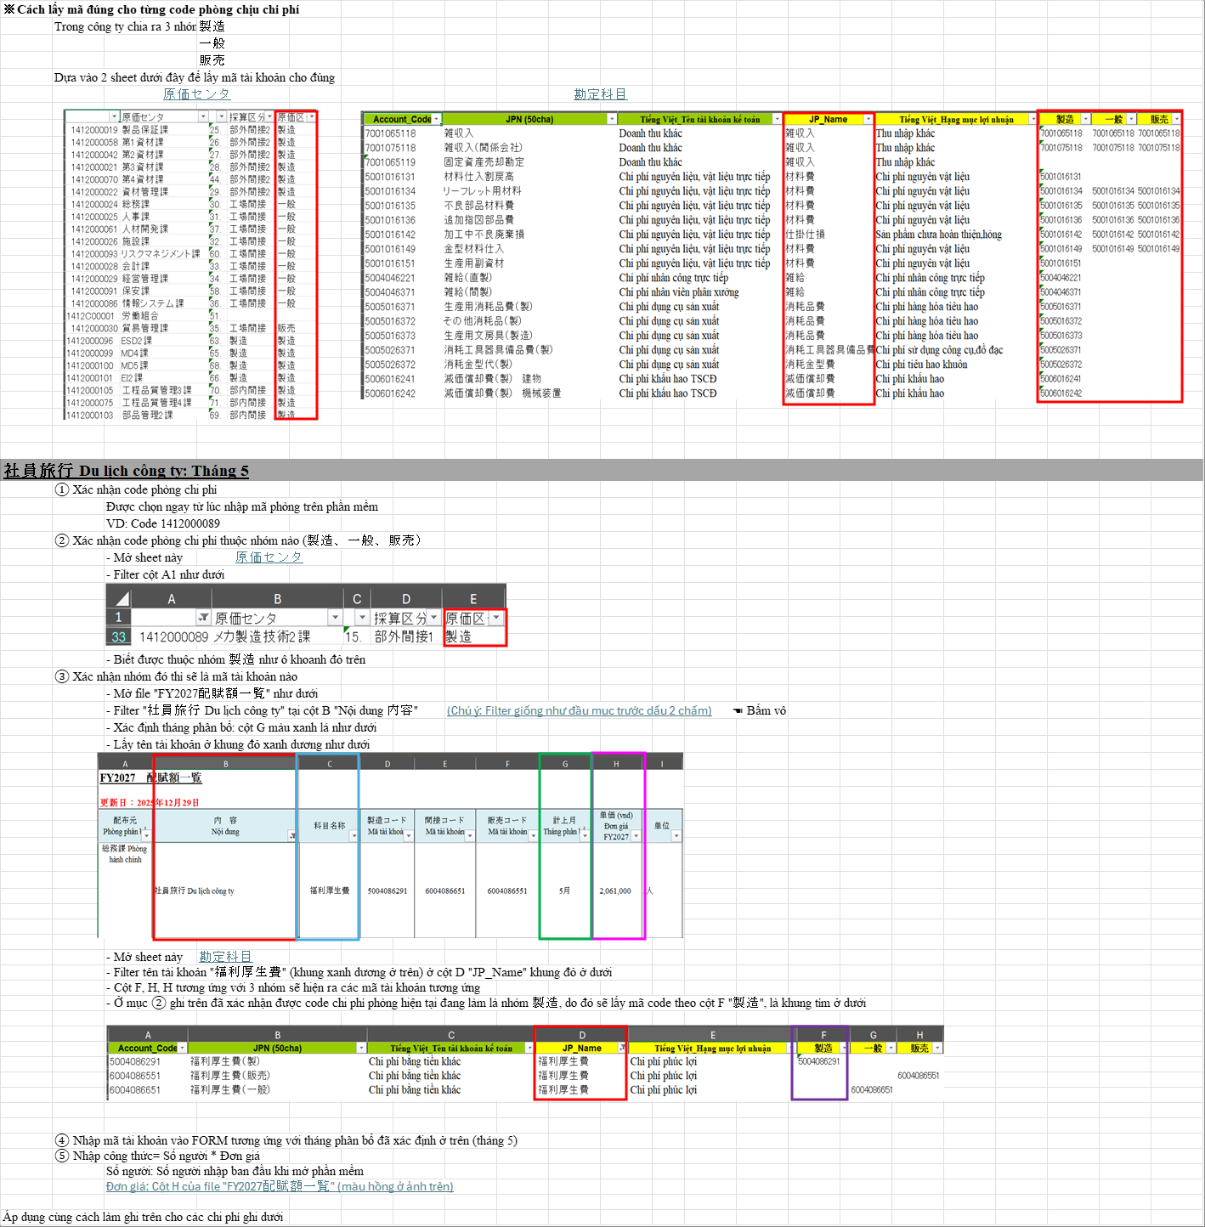

TILE T01 | Source range: A68:L93 | Requirement: Admin cost center/account mapping | Source sheet: Chi phí phân bổ từ hành chính | Canonical source: Cải tiến nhập dữ liệu chung vào file MPnew 09.06.2026.xlsx | Description: Cost center group and account-code lookup instructions

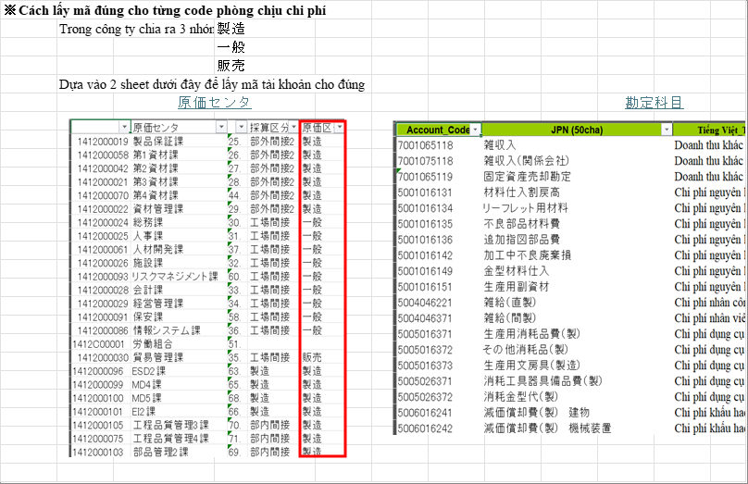

TILE T02 | Source range: K68:V93 | Requirement: Admin cost center/account mapping | Source sheet: Chi phí phân bổ từ hành chính | Canonical source: Cải tiến nhập dữ liệu chung vào file MPnew 09.06.2026.xlsx | Description: Cost center group and account-code lookup instructions

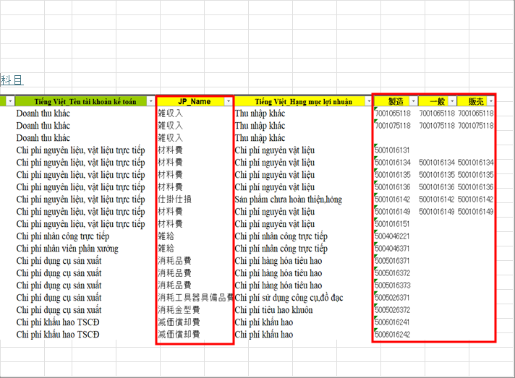

TILE T03 | Source range: A91:L117 | Requirement: Admin cost center/account mapping | Source sheet: Chi phí phân bổ từ hành chính | Canonical source: Cải tiến nhập dữ liệu chung vào file MPnew 09.06.2026.xlsx | Description: Cost center group and account-code lookup instructions

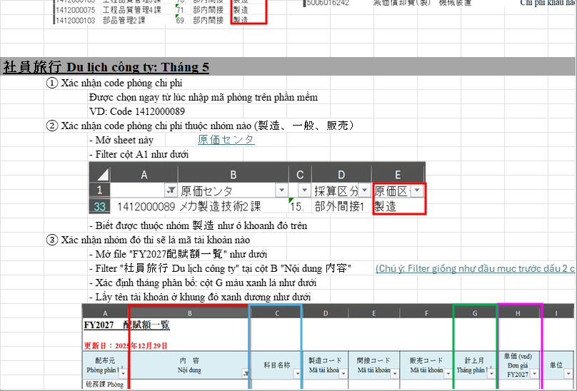

TILE T04 | Source range: K91:V117 | Requirement: Admin cost center/account mapping | Source sheet: Chi phí phân bổ từ hành chính | Canonical source: Cải tiến nhập dữ liệu chung vào file MPnew 09.06.2026.xlsx | Description: Cost center group and account-code lookup instructions

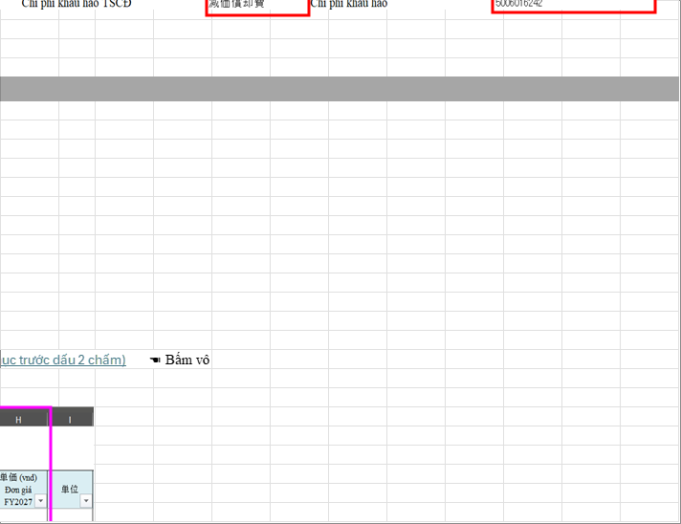

TILE T05 | Source range: A115:L141 | Requirement: Admin cost center/account mapping | Source sheet: Chi phí phân bổ từ hành chính | Canonical source: Cải tiến nhập dữ liệu chung vào file MPnew 09.06.2026.xlsx | Description: Cost center group and account-code lookup instructions

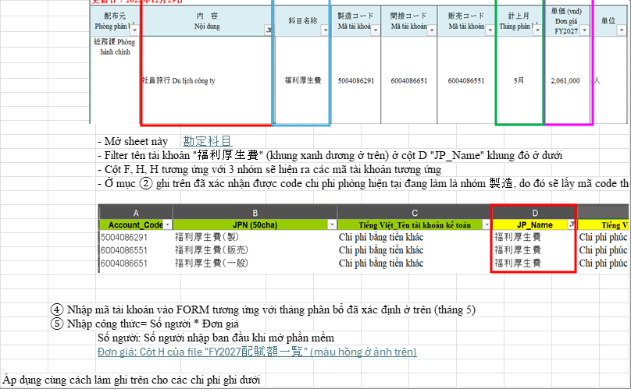

TILE T06 | Source range: K115:V141 | Requirement: Admin cost center/account mapping | Source sheet: Chi phí phân bổ từ hành chính | Canonical source: Cải tiến nhập dữ liệu chung vào file MPnew 09.06.2026.xlsx | Description: Cost center group and account-code lookup instructions

V09_ADMIN_HEALTH

VISUAL SUPPORT ONLY — NOT CANONICAL SOURCE

OVERVIEW | Source range: A141:V192 | Requirement: Health-check periodic & Row 182-192 drawing area | Source sheet: Chi phí phân bổ từ hành chính | Canonical source: Cải tiến nhập dữ liệu chung vào file MPnew 09.06.2026.xlsx | Description: Male/female regular health-check allocation notes and Picture 48 area

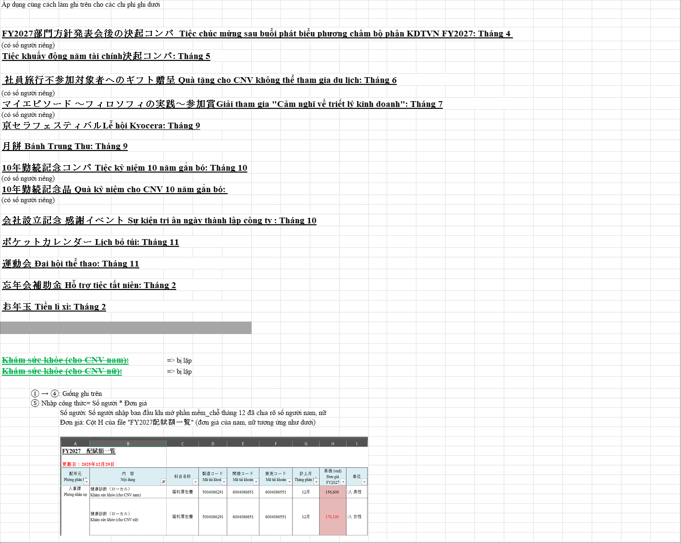

TILE T01 | Source range: A141:L168 | Requirement: Health-check periodic & Row 182-192 drawing area | Source sheet: Chi phí phân bổ từ hành chính | Canonical source: Cải tiến nhập dữ liệu chung vào file MPnew 09.06.2026.xlsx | Description: Male/female regular health-check allocation notes and Picture 48 area

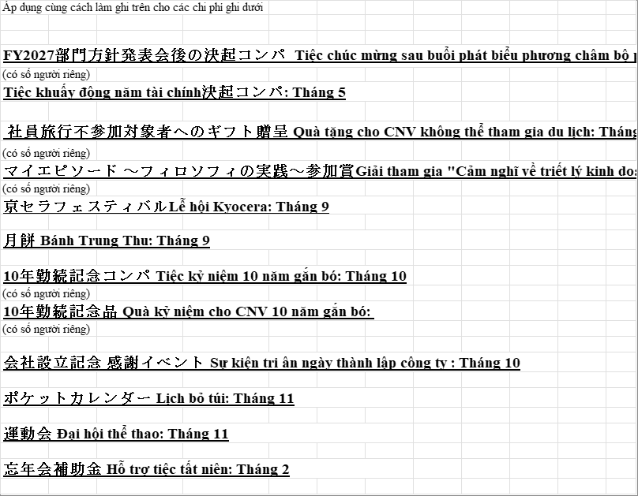

TILE T02 | Source range: K141:V168 | Requirement: Health-check periodic & Row 182-192 drawing area | Source sheet: Chi phí phân bổ từ hành chính | Canonical source: Cải tiến nhập dữ liệu chung vào file MPnew 09.06.2026.xlsx | Description: Male/female regular health-check allocation notes and Picture 48 area

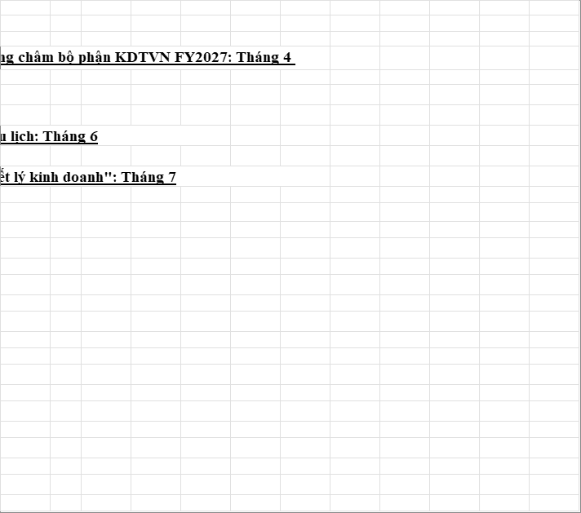

TILE T03 | Source range: A166:L192 | Requirement: Health-check periodic & Row 182-192 drawing area | Source sheet: Chi phí phân bổ từ hành chính | Canonical source: Cải tiến nhập dữ liệu chung vào file MPnew 09.06.2026.xlsx | Description: Male/female regular health-check allocation notes and Picture 48 area

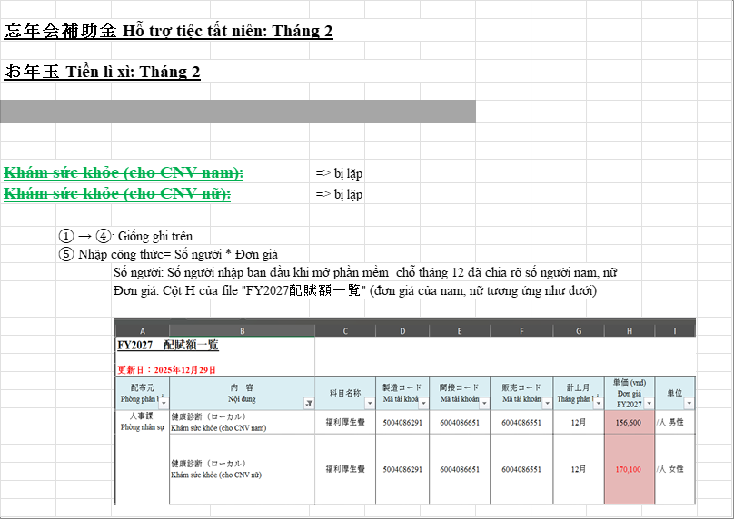

TILE T04 | Source range: K166:V192 | Requirement: Health-check periodic & Row 182-192 drawing area | Source sheet: Chi phí phân bổ từ hành chính | Canonical source: Cải tiến nhập dữ liệu chung vào file MPnew 09.06.2026.xlsx | Description: Male/female regular health-check allocation notes and Picture 48 area

V10_ADMIN_NEW
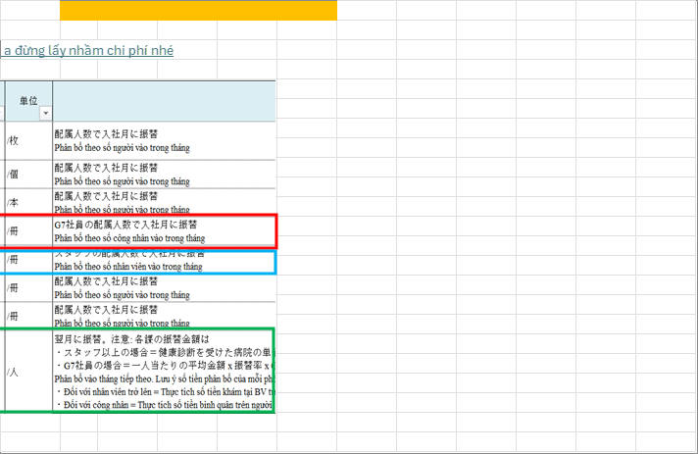
VISUAL SUPPORT ONLY — NOT CANONICAL SOURCE

OVERVIEW | Source range: A192:V235 | Requirement: New-hire stationery, recruitment check & Row 217-234 drawing area | Source sheet: Chi phí phân bổ từ hành chính | Canonical source: Cải tiến nhập dữ liệu chung vào file MPnew 09.06.2026.xlsx | Description: New-hire monthly delta, stationery unit prices, recruitment health-check and Picture 15 area

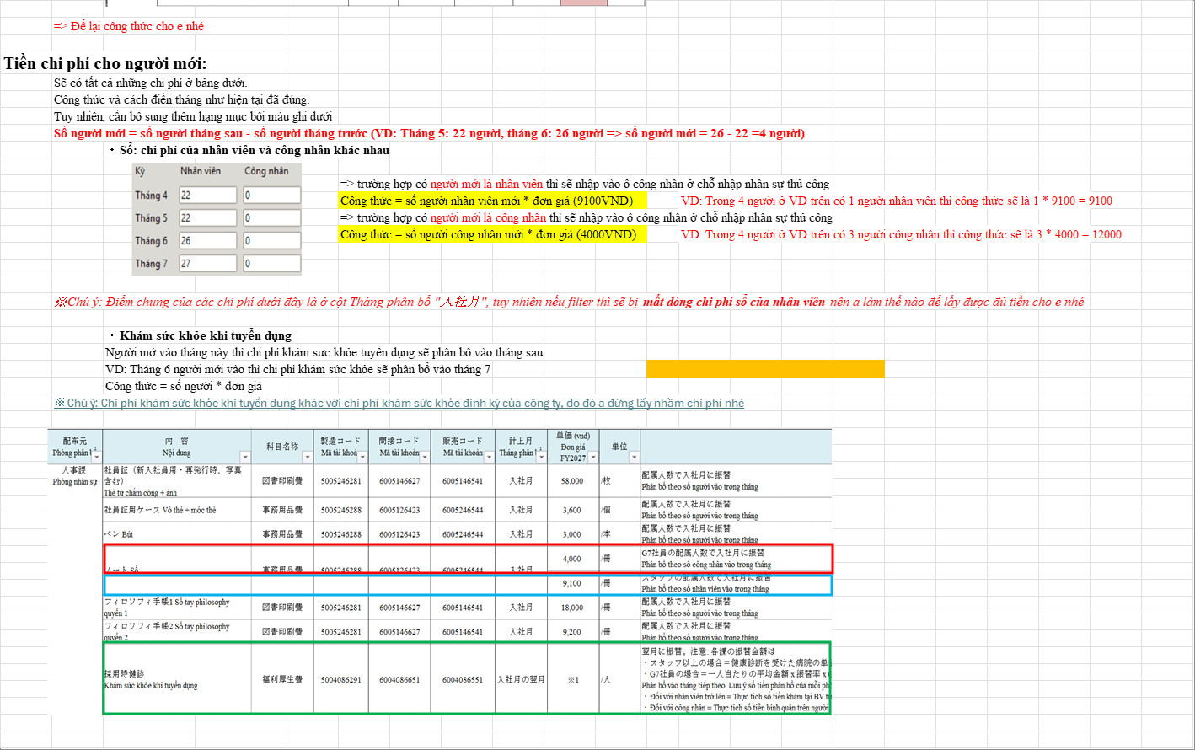

TILE T01 | Source range: A192:L215 | Requirement: New-hire stationery, recruitment check & Row 217-234 drawing area | Source sheet: Chi phí phân bổ từ hành chính | Canonical source: Cải tiến nhập dữ liệu chung vào file MPnew 09.06.2026.xlsx | Description: New-hire monthly delta, stationery unit prices, recruitment health-check and Picture 15 area

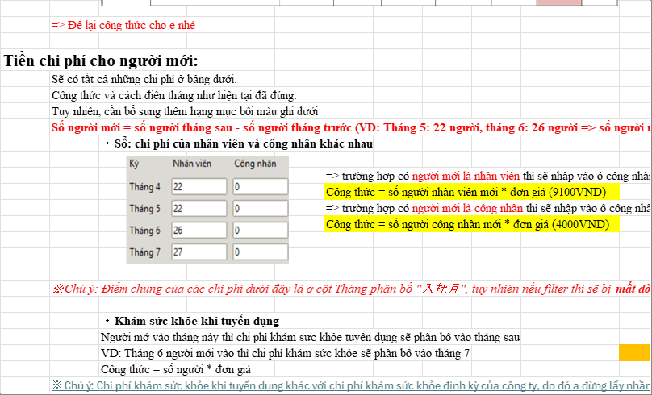

TILE T02 | Source range: K192:V215 | Requirement: New-hire stationery, recruitment check & Row 217-234 drawing area | Source sheet: Chi phí phân bổ từ hành chính | Canonical source: Cải tiến nhập dữ liệu chung vào file MPnew 09.06.2026.xlsx | Description: New-hire monthly delta, stationery unit prices, recruitment health-check and Picture 15 area

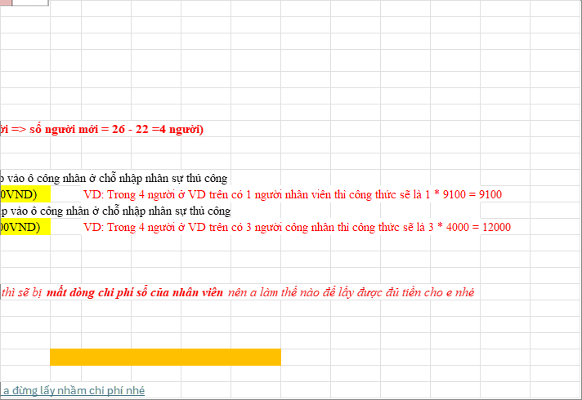

TILE T03 | Source range: A213:L235 | Requirement: New-hire stationery, recruitment check & Row 217-234 drawing area | Source sheet: Chi phí phân bổ từ hành chính | Canonical source: Cải tiến nhập dữ liệu chung vào file MPnew 09.06.2026.xlsx | Description: New-hire monthly delta, stationery unit prices, recruitment health-check and Picture 15 area

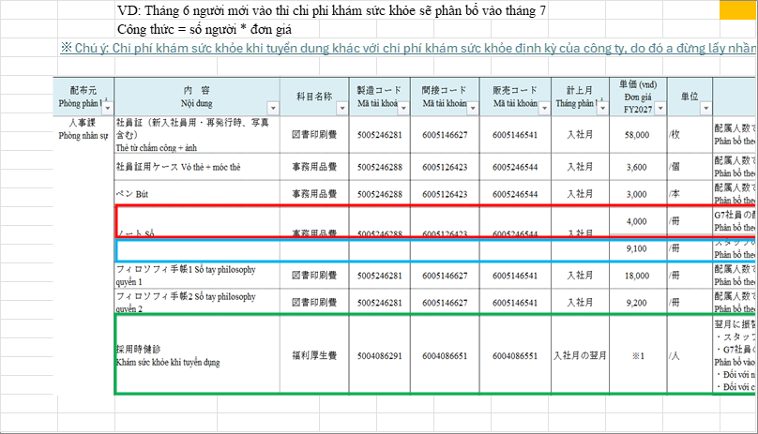

TILE T04 | Source range: K213:V235 | Requirement: New-hire stationery, recruitment check & Row 217-234 drawing area | Source sheet: Chi phí phân bổ từ hành chính | Canonical source: Cải tiến nhập dữ liệu chung vào file MPnew 09.06.2026.xlsx | Description: New-hire monthly delta, stationery unit prices, recruitment health-check and Picture 15 area

V11_FIXED_ASSET

VISUAL SUPPORT ONLY — NOT CANONICAL SOURCE

OVERVIEW | Source range: A1:AF66 | Requirement: Fixed asset instructions | Source sheet: Chi phí tài sản cố định | Canonical source: Cải tiến nhập dữ liệu chung vào file MPnew 09.06.2026.xlsx | Description: Fixed asset depreciation and interest instructions including right-side callouts

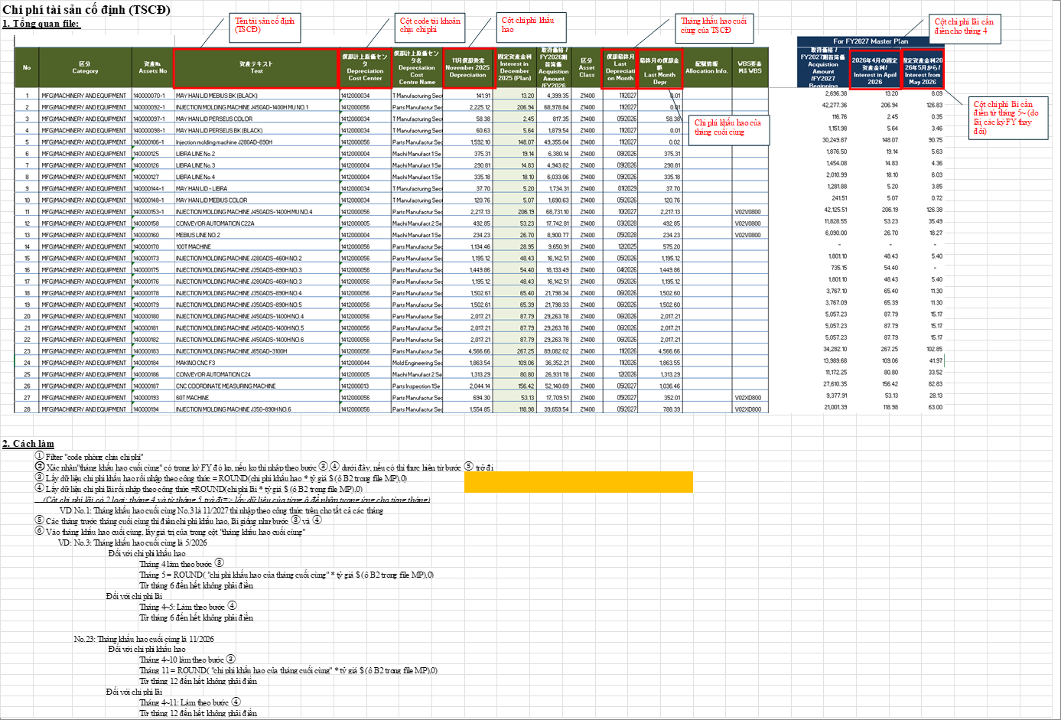

TILE T01 | Source range: A1:L25 | Requirement: Fixed asset instructions | Source sheet: Chi phí tài sản cố định | Canonical source: Cải tiến nhập dữ liệu chung vào file MPnew 09.06.2026.xlsx | Description: Fixed asset depreciation and interest instructions including right-side callouts

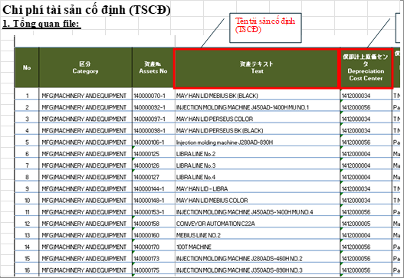

TILE T02 | Source range: K1:V25 | Requirement: Fixed asset instructions | Source sheet: Chi phí tài sản cố định | Canonical source: Cải tiến nhập dữ liệu chung vào file MPnew 09.06.2026.xlsx | Description: Fixed asset depreciation and interest instructions including right-side callouts

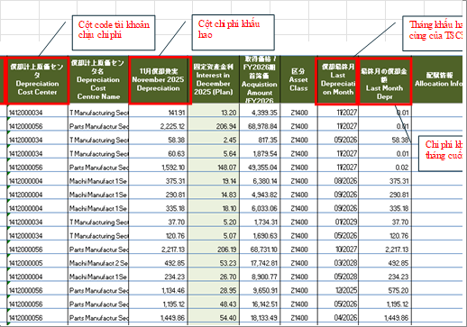

TILE T03 | Source range: U1:AF25 | Requirement: Fixed asset instructions | Source sheet: Chi phí tài sản cố định | Canonical source: Cải tiến nhập dữ liệu chung vào file MPnew 09.06.2026.xlsx | Description: Fixed asset depreciation and interest instructions including right-side callouts



TILE T04 | Source range: A23:L48 | Requirement: Fixed asset instructions | Source sheet: Chi phí tài sản cố định | Canonical source: Cải tiến nhập dữ liệu chung vào file MPnew 09.06.2026.xlsx | Description: Fixed asset depreciation and interest instructions including right-side callouts



TILE T05 | Source range: K23:V48 | Requirement: Fixed asset instructions | Source sheet: Chi phí tài sản cố định | Canonical source: Cải tiến nhập dữ liệu chung vào file MPnew 09.06.2026.xlsx | Description: Fixed asset depreciation and interest instructions including right-side callouts



TILE T06 | Source range: U23:AF48 | Requirement: Fixed asset instructions | Source sheet: Chi phí tài sản cố định | Canonical source: Cải tiến nhập dữ liệu chung vào file MPnew 09.06.2026.xlsx | Description: Fixed asset depreciation and interest instructions including right-side callouts



TILE T07 | Source range: A46:L66 | Requirement: Fixed asset instructions | Source sheet: Chi phí tài sản cố định | Canonical source: Cải tiến nhập dữ liệu chung vào file MPnew 09.06.2026.xlsx | Description: Fixed asset depreciation and interest instructions including right-side callouts



TILE T08 | Source range: K46:V66 | Requirement: Fixed asset instructions | Source sheet: Chi phí tài sản cố định | Canonical source: Cải tiến nhập dữ liệu chung vào file MPnew 09.06.2026.xlsx | Description: Fixed asset depreciation and interest instructions including right-side callouts



TILE T09 | Source range: U46:AF66 | Requirement: Fixed asset instructions | Source sheet: Chi phí tài sản cố định | Canonical source: Cải tiến nhập dữ liệu chung vào file MPnew 09.06.2026.xlsx | Description: Fixed asset depreciation and interest instructions including right-side callouts

V12_SYSTEM

VISUAL SUPPORT ONLY — NOT CANONICAL SOURCE

OVERVIEW | Source range: A1:AB97 | Requirement: System cost instructions | Source sheet: Chi phí hệ thống | Canonical source: Cải tiến nhập dữ liệu chung vào file MPnew 09.06.2026.xlsx | Description: System-cost calculation and formula workflow spanning columns J to AB



TILE T01 | Source range: A1:O25 | Requirement: System cost instructions | Source sheet: Chi phí hệ thống | Canonical source: Cải tiến nhập dữ liệu chung vào file MPnew 09.06.2026.xlsx | Description: System-cost calculation and formula workflow spanning columns J to AB



TILE T02 | Source range: N1:AB25 | Requirement: System cost instructions | Source sheet: Chi phí hệ thống | Canonical source: Cải tiến nhập dữ liệu chung vào file MPnew 09.06.2026.xlsx | Description: System-cost calculation and formula workflow spanning columns J to AB



TILE T03 | Source range: A23:O48 | Requirement: System cost instructions | Source sheet: Chi phí hệ thống | Canonical source: Cải tiến nhập dữ liệu chung vào file MPnew 09.06.2026.xlsx | Description: System-cost calculation and formula workflow spanning columns J to AB



TILE T04 | Source range: N23:AB48 | Requirement: System cost instructions | Source sheet: Chi phí hệ thống | Canonical source: Cải tiến nhập dữ liệu chung vào file MPnew 09.06.2026.xlsx | Description: System-cost calculation and formula workflow spanning columns J to AB



TILE T05 | Source range: A46:O72 | Requirement: System cost instructions | Source sheet: Chi phí hệ thống | Canonical source: Cải tiến nhập dữ liệu chung vào file MPnew 09.06.2026.xlsx | Description: System-cost calculation and formula workflow spanning columns J to AB



TILE T06 | Source range: N46:AB72 | Requirement: System cost instructions | Source sheet: Chi phí hệ thống | Canonical source: Cải tiến nhập dữ liệu chung vào file MPnew 09.06.2026.xlsx | Description: System-cost calculation and formula workflow spanning columns J to AB



TILE T07 | Source range: A70:O97 | Requirement: System cost instructions | Source sheet: Chi phí hệ thống | Canonical source: Cải tiến nhập dữ liệu chung vào file MPnew 09.06.2026.xlsx | Description: System-cost calculation and formula workflow spanning columns J to AB



TILE T08 | Source range: N70:AB97 | Requirement: System cost instructions | Source sheet: Chi phí hệ thống | Canonical source: Cải tiến nhập dữ liệu chung vào file MPnew 09.06.2026.xlsx | Description: System-cost calculation and formula workflow spanning columns J to AB

V13_DEPR_LAND

VISUAL SUPPORT ONLY — NOT CANONICAL SOURCE

OVERVIEW | Source range: A1:V131 | Requirement: Depreciation/land/water instructions | Source sheet: Chi phí khấu hao, lãi nhà đất | Canonical source: Cải tiến nhập dữ liệu chung vào file MPnew 09.06.2026.xlsx | Description: Depreciation, land interest, electricity and water instructions



TILE T01 | Source range: A1:L25 | Requirement: Depreciation/land/water instructions | Source sheet: Chi phí khấu hao, lãi nhà đất | Canonical source: Cải tiến nhập dữ liệu chung vào file MPnew 09.06.2026.xlsx | Description: Depreciation, land interest, electricity and water instructions



TILE T02 | Source range: K1:V25 | Requirement: Depreciation/land/water instructions | Source sheet: Chi phí khấu hao, lãi nhà đất | Canonical source: Cải tiến nhập dữ liệu chung vào file MPnew 09.06.2026.xlsx | Description: Depreciation, land interest, electricity and water instructions



TILE T03 | Source range: A23:L48 | Requirement: Depreciation/land/water instructions | Source sheet: Chi phí khấu hao, lãi nhà đất | Canonical source: Cải tiến nhập dữ liệu chung vào file MPnew 09.06.2026.xlsx | Description: Depreciation, land interest, electricity and water instructions



TILE T04 | Source range: K23:V48 | Requirement: Depreciation/land/water instructions | Source sheet: Chi phí khấu hao, lãi nhà đất | Canonical source: Cải tiến nhập dữ liệu chung vào file MPnew 09.06.2026.xlsx | Description: Depreciation, land interest, electricity and water instructions



TILE T05 | Source range: A46:L70 | Requirement: Depreciation/land/water instructions | Source sheet: Chi phí khấu hao, lãi nhà đất | Canonical source: Cải tiến nhập dữ liệu chung vào file MPnew 09.06.2026.xlsx | Description: Depreciation, land interest, electricity and water instructions



TILE T06 | Source range: K46:V70 | Requirement: Depreciation/land/water instructions | Source sheet: Chi phí khấu hao, lãi nhà đất | Canonical source: Cải tiến nhập dữ liệu chung vào file MPnew 09.06.2026.xlsx | Description: Depreciation, land interest, electricity and water instructions



TILE T07 | Source range: A68:L92 | Requirement: Depreciation/land/water instructions | Source sheet: Chi phí khấu hao, lãi nhà đất | Canonical source: Cải tiến nhập dữ liệu chung vào file MPnew 09.06.2026.xlsx | Description: Depreciation, land interest, electricity and water instructions



TILE T08 | Source range: K68:V92 | Requirement: Depreciation/land/water instructions | Source sheet: Chi phí khấu hao, lãi nhà đất | Canonical source: Cải tiến nhập dữ liệu chung vào file MPnew 09.06.2026.xlsx | Description: Depreciation, land interest, electricity and water instructions



TILE T09 | Source range: A90:L114 | Requirement: Depreciation/land/water instructions | Source sheet: Chi phí khấu hao, lãi nhà đất | Canonical source: Cải tiến nhập dữ liệu chung vào file MPnew 09.06.2026.xlsx | Description: Depreciation, land interest, electricity and water instructions



TILE T10 | Source range: K90:V114 | Requirement: Depreciation/land/water instructions | Source sheet: Chi phí khấu hao, lãi nhà đất | Canonical source: Cải tiến nhập dữ liệu chung vào file MPnew 09.06.2026.xlsx | Description: Depreciation, land interest, electricity and water instructions



TILE T11 | Source range: A112:L131 | Requirement: Depreciation/land/water instructions | Source sheet: Chi phí khấu hao, lãi nhà đất | Canonical source: Cải tiến nhập dữ liệu chung vào file MPnew 09.06.2026.xlsx | Description: Depreciation, land interest, electricity and water instructions



TILE T12 | Source range: K112:V131 | Requirement: Depreciation/land/water instructions | Source sheet: Chi phí khấu hao, lãi nhà đất | Canonical source: Cải tiến nhập dữ liệu chung vào file MPnew 09.06.2026.xlsx | Description: Depreciation, land interest, electricity and water instructions

V14_NNN

VISUAL SUPPORT ONLY — NOT CANONICAL SOURCE

OVERVIEW | Source range: A1:S48 | Requirement: NNN paperwork | Source sheet: Chi phí làm giấy tờ cho NNN | Canonical source: Cải tiến nhập dữ liệu chung vào file MPnew 09.06.2026.xlsx | Description: Foreign worker paperwork cost month/account instructions



TILE T01 | Source range: A1:K25 | Requirement: NNN paperwork | Source sheet: Chi phí làm giấy tờ cho NNN | Canonical source: Cải tiến nhập dữ liệu chung vào file MPnew 09.06.2026.xlsx | Description: Foreign worker paperwork cost month/account instructions



TILE T02 | Source range: J1:S25 | Requirement: NNN paperwork | Source sheet: Chi phí làm giấy tờ cho NNN | Canonical source: Cải tiến nhập dữ liệu chung vào file MPnew 09.06.2026.xlsx | Description: Foreign worker paperwork cost month/account instructions



TILE T03 | Source range: A23:K48 | Requirement: NNN paperwork | Source sheet: Chi phí làm giấy tờ cho NNN | Canonical source: Cải tiến nhập dữ liệu chung vào file MPnew 09.06.2026.xlsx | Description: Foreign worker paperwork cost month/account instructions



TILE T04 | Source range: J23:S48 | Requirement: NNN paperwork | Source sheet: Chi phí làm giấy tờ cho NNN | Canonical source: Cải tiến nhập dữ liệu chung vào file MPnew 09.06.2026.xlsx | Description: Foreign worker paperwork cost month/account instructions

V15_BIRTHDAY

VISUAL SUPPORT ONLY — NOT CANONICAL SOURCE

OVERVIEW | Source range: A1:R48 | Requirement: Birthday/new-hire add-on | Source sheet: Chi phí sinh nhật | Canonical source: Cải tiến nhập dữ liệu chung vào file MPnew 09.06.2026.xlsx | Description: Birthday cost with same-month new-hire add-on



TILE T01 | Source range: A1:K25 | Requirement: Birthday/new-hire add-on | Source sheet: Chi phí sinh nhật | Canonical source: Cải tiến nhập dữ liệu chung vào file MPnew 09.06.2026.xlsx | Description: Birthday cost with same-month new-hire add-on



TILE T02 | Source range: J1:R25 | Requirement: Birthday/new-hire add-on | Source sheet: Chi phí sinh nhật | Canonical source: Cải tiến nhập dữ liệu chung vào file MPnew 09.06.2026.xlsx | Description: Birthday cost with same-month new-hire add-on



TILE T03 | Source range: A23:K48 | Requirement: Birthday/new-hire add-on | Source sheet: Chi phí sinh nhật | Canonical source: Cải tiến nhập dữ liệu chung vào file MPnew 09.06.2026.xlsx | Description: Birthday cost with same-month new-hire add-on



TILE T04 | Source range: J23:R48 | Requirement: Birthday/new-hire add-on | Source sheet: Chi phí sinh nhật | Canonical source: Cải tiến nhập dữ liệu chung vào file MPnew 09.06.2026.xlsx | Description: Birthday cost with same-month new-hire add-on

V16_CC_LOOKUP

VISUAL SUPPORT ONLY — NOT CANONICAL SOURCE

OVERVIEW | Source range: A1:E66 | Requirement: Cost center lookup | Source sheet: 原価センタ | Canonical source: Cải tiến nhập dữ liệu chung vào file MPnew 09.06.2026.xlsx | Description: Cost center lookup sheet used by admin allocation instructions

TILE T01 | Source range: A1:E25 | Requirement: Cost center lookup | Source sheet: 原価センタ | Canonical source: Cải tiến nhập dữ liệu chung vào file MPnew 09.06.2026.xlsx | Description: Cost center lookup sheet used by admin allocation instructions



TILE T02 | Source range: A23:E48 | Requirement: Cost center lookup | Source sheet: 原価センタ | Canonical source: Cải tiến nhập dữ liệu chung vào file MPnew 09.06.2026.xlsx | Description: Cost center lookup sheet used by admin allocation instructions



TILE T03 | Source range: A46:E66 | Requirement: Cost center lookup | Source sheet: 原価センタ | Canonical source: Cải tiến nhập dữ liệu chung vào file MPnew 09.06.2026.xlsx | Description: Cost center lookup sheet used by admin allocation instructions

V17_ACCOUNT

VISUAL SUPPORT ONLY — NOT CANONICAL SOURCE

OVERVIEW | Source range: A1:I244 | Requirement: Account lookup | Source sheet: 勘定科目 | Canonical source: Cải tiến nhập dữ liệu chung vào file MPnew 09.06.2026.xlsx | Description: Account-code lookup sheet used by admin allocation instructions

TILE T01 | Source range: A1:I25 | Requirement: Account lookup | Source sheet: 勘定科目 | Canonical source: Cải tiến nhập dữ liệu chung vào file MPnew 09.06.2026.xlsx | Description: Account-code lookup sheet used by admin allocation instructions



TILE T02 | Source range: A23:I48 | Requirement: Account lookup | Source sheet: 勘定科目 | Canonical source: Cải tiến nhập dữ liệu chung vào file MPnew 09.06.2026.xlsx | Description: Account-code lookup sheet used by admin allocation instructions



TILE T03 | Source range: A46:I72 | Requirement: Account lookup | Source sheet: 勘定科目 | Canonical source: Cải tiến nhập dữ liệu chung vào file MPnew 09.06.2026.xlsx | Description: Account-code lookup sheet used by admin allocation instructions



TILE T04 | Source range: A70:I96 | Requirement: Account lookup | Source sheet: 勘定科目 | Canonical source: Cải tiến nhập dữ liệu chung vào file MPnew 09.06.2026.xlsx | Description: Account-code lookup sheet used by admin allocation instructions



TILE T05 | Source range: A94:I120 | Requirement: Account lookup | Source sheet: 勘定科目 | Canonical source: Cải tiến nhập dữ liệu chung vào file MPnew 09.06.2026.xlsx | Description: Account-code lookup sheet used by admin allocation instructions



TILE T06 | Source range: A118:I144 | Requirement: Account lookup | Source sheet: 勘定科目 | Canonical source: Cải tiến nhập dữ liệu chung vào file MPnew 09.06.2026.xlsx | Description: Account-code lookup sheet used by admin allocation instructions



TILE T07 | Source range: A142:I168 | Requirement: Account lookup | Source sheet: 勘定科目 | Canonical source: Cải tiến nhập dữ liệu chung vào file MPnew 09.06.2026.xlsx | Description: Account-code lookup sheet used by admin allocation instructions



TILE T08 | Source range: A166:I192 | Requirement: Account lookup | Source sheet: 勘定科目 | Canonical source: Cải tiến nhập dữ liệu chung vào file MPnew 09.06.2026.xlsx | Description: Account-code lookup sheet used by admin allocation instructions



TILE T09 | Source range: A190:I216 | Requirement: Account lookup | Source sheet: 勘定科目 | Canonical source: Cải tiến nhập dữ liệu chung vào file MPnew 09.06.2026.xlsx | Description: Account-code lookup sheet used by admin allocation instructions



TILE T10 | Source range: A214:I244 | Requirement: Account lookup | Source sheet: 勘定科目 | Canonical source: Cải tiến nhập dữ liệu chung vào file MPnew 09.06.2026.xlsx | Description: Account-code lookup sheet used by admin allocation instructions

